취약점 시연
구분 | 취약점 설명 | 시연 | 비고
OS Command Injection | 이 시나리오는 취약한 시스템 함수에 명령어를 삽입하여 시스템/서버 파일/디렉토리를 접근하는 내용이다. - 메타케릭터(;, |, &&, ||)를 이용하여 실시함 | * bwapp 서버의 A1 - injection 항목의 OS Command Injection 취약점 시연 - http://172.26.112.1/bWAPP/commandi.php 접속 - nslookup 검색 창에 www.nsa.gov;ls -al 입력 | Acceptance Tester 툴을 실행한다. 해당 시험항목에 대한 테스트 설정을 읽어 들인 후, 테스트 버튼을 눌러 공격 시도 관리도구를 통해 탐지/차 여부 확인
SQL Injection | DB 접근 입력값을 검증하지 않을 경우, 악의적인 SQL 쿼리문을 인젝션하여 DB 정보 탈취 및 인증 우회를 할 수 있는 취약점 | * bwapp 서버의 A1 - injection 항목의 SQL Injection (Login Form/Hero) 취약점 시연 - http://172.26.112.1/bWAPP/sqli_3.php 접속 - 검색 창에 1' or 1=1# 입력
 |  | * bwapp 서버의 A1 - injection 항목의 SQL Injection (GET/Search) 취약점 시연 - 'union' : 2개 이상의 Select 구문을 실행때 사용함 - 컬럼 개수를 파악하여 해당 컬럼에 다음과 같은 SQL 구문을 인젝션하여 정보를 확인할 수 있음 database() : 데이터베이스 이름 user() : 사용자 아이디 system_user() : 관리자 권한 사용자 아이디 table_name : 테이블 이름 column_name : 컬럼 이름 concat() : 문자열을 합쳐서 출력 @@version : SQL 버전 @@datadir : SQL 서버 디렉토리 ' union select all 1,database(),user(),system_user(),@@version,6,7#
XXS Injection | - 자바 스크립트에 의해서 쿠키, 아이디/패스워드, 세션 정보를 획득하거나, 비정상적인 동작을 발생시키는 취약점이다. - Ex) 피싱 사이트 접속, 악성 프로그램 다운로드 및 설치, 랜섬 웨어, 쿠기 정보를 이용한 계정 접속 | * bwapp 서버의 A3 - XSS 항목의 XSS - Reflected (GET) 취약점 시연 - http://192.168.56.1/bWAPP/xss_get.php 접속 - 로그인 폼 창에 <script>alert("Warning")</script> 입력 <script>alert(document.cookie)</script> | PortSwigger Cross-site scripting (XSS) cheat sheet
Sensitive Data | - 데이터를 평문으로 전송하면 스니핑에 의해서 유출되는 문제점이 있다. - 그렇기 때문에 MD5, SHA-1, SHA-2를 사용하여 해시값을 통하여 안전하게 전송해야 한다. - 단, MD5와 SHA-1은 현재 레인보우 테이블에 의해서 크랙이 가능하기 때문에 SHA-2를 사용해야 한다. - 이 시나리오는 평문 패스워드, SHA-1 패스워드에 대한 취약점을 알아보는 내용이다. | * bwapp 서버의 A3 - A6 - Sensitive Data Exposure 항목의 Text Files(Accounts)취약점 시연 - http://192.168.56.1/bWAPP/insecure_crypt_storage_2.php 접속 - 계정 생성 - level medium으로 변경 - hsah 값 다운로드 -> http://192.168.56.1/bWAPP/passwords/accounts.txt - hash 알고리즘 유추(칼리) - hash 크랙으로 패스워드 크랙 | # hash 알고리즘 유추 root@kali:~# hash-identifier # hash 크랙https://crackstation.net/ A6 - Sensitive Data Exposure - Text Files(Accounts) # 레인보우 테이블 - 레인보우 테이블 참고 사이트 : http://project-rainbowcrack.com/table.htm
 | 파일업로드 취약점이란 파일 첨부를 할 수 있는 게시판에 일반적으로 허용된 파일(이미지 파일, 워드 파일 등)이외의 개발자가 실수로 서버측에서 악의적인 스크립트가 포함된 소스파일(.JSP, .PHP, ASP등..)을 제대로 된 필터링(확장자)을 하지않아 공격자가 이런 취약점을 이용하여 악성 쉘코드를 등재 후 서버 상에서 쉘코드를 실행시켜 DB 소스코드, 각종 디렉토리 파일들을 획득 및 서버를 장악할 수 있는 매우 위험한 취약점임.

Invalid packet |  | 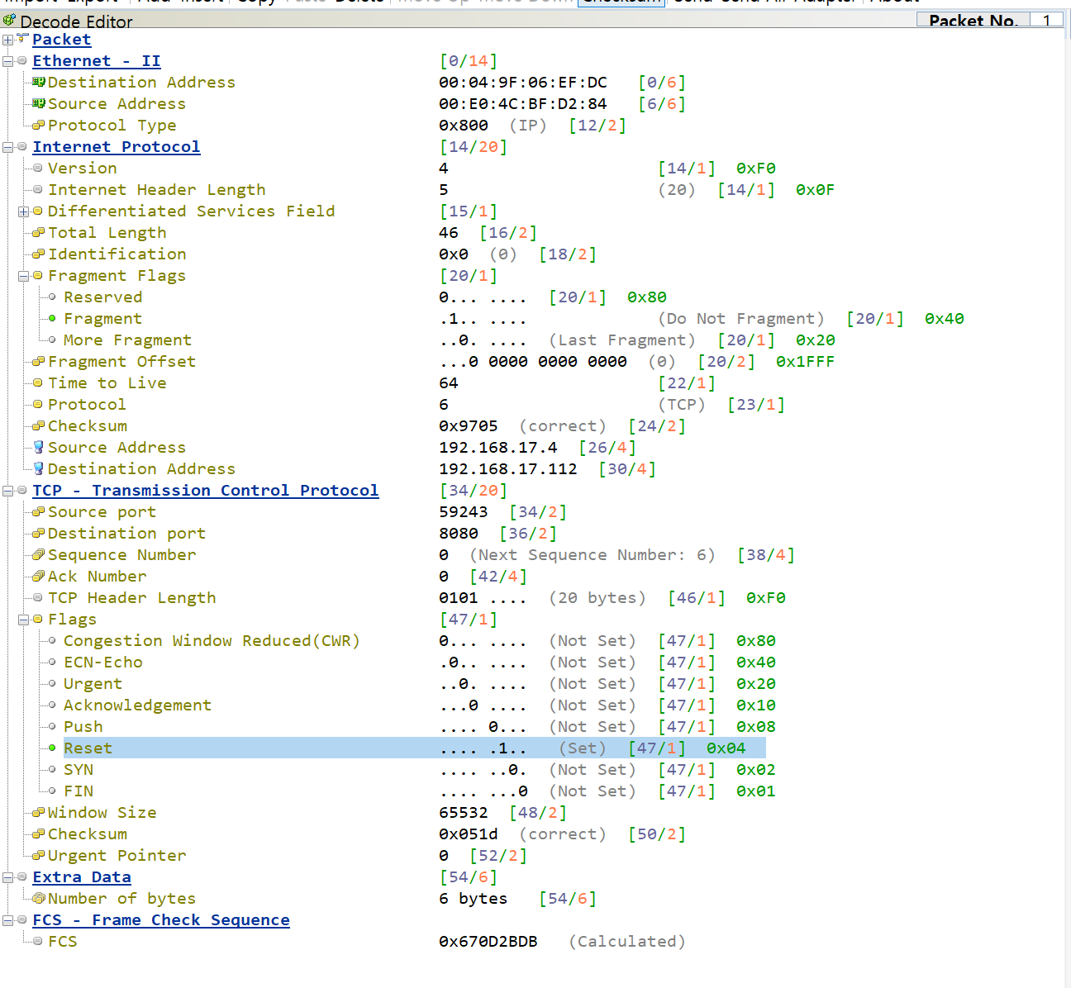
ssh bruteforce |  | 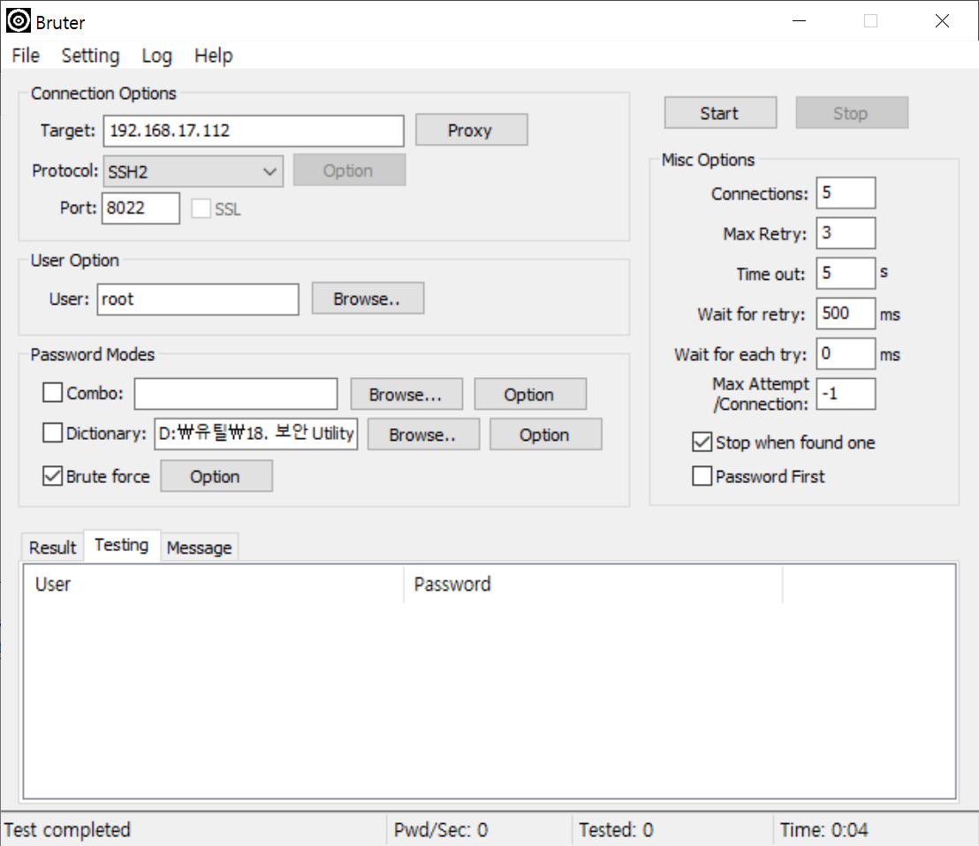

PCRE
탐지룰 | 패턴 String | PCRE | Railroad Diagrams
OS Command Injection#1 | ;ls | /(\;|\%3B|\w*)\s*(ls)\s*/i | 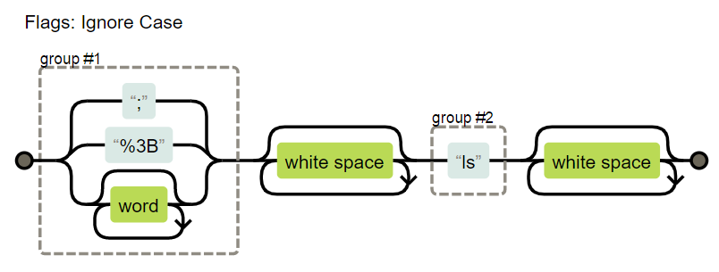
SQL Injection#1 | xp_string | /((xp)(\_|%5F)(enumdsn|filelist|availablemedia|cmdshell|regread|regwrite|regdeletekey|replwritetovarbin))/i | 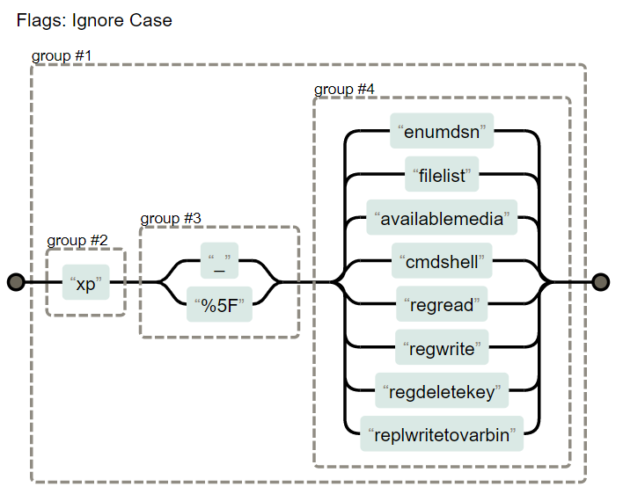
SQL Injection#2 | special character | /(\%27)|(\')|(\-\-)|(\%23)|(#)/i
SQL Injection#16 | +xp or +sp | /(\s|\+)+((s|x)p)\w+/i" | 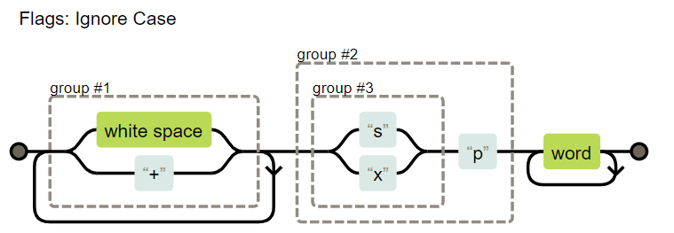
XXS Injection#1 | <script></script> | /((\%3C|<)((\%2F)|\/)*[a-z0-9\%]+((\%3E)|>))/i | 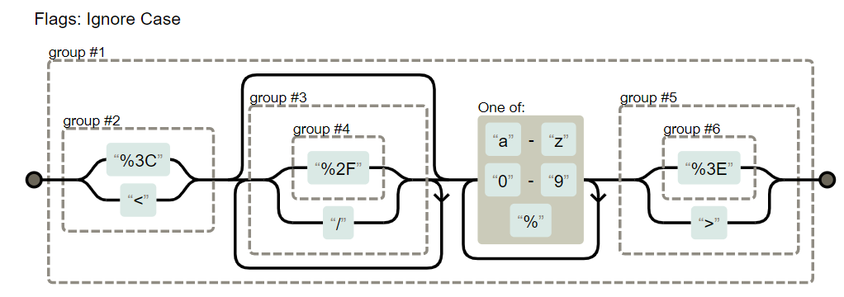
XSS Injection#4 | <img src=> tag | /((\%3C|<)((\%69)|i|(\%49))((\%6D)|m|(\%4D))((\%67)|g|(\%47))[^\n]+((\%3E)|>))/i

